OBSERVAÇÕES DIÁRIAS
Histórico do Mês - SETEMBRO

Qtde | Data | Observação
1 | 2026-10-01 | ✓ | Total dias úteis | 20
2 | 2026-10-02 | ✓ | Transcorrido | 4
 | 2026-10-03 |  | Falta | 16
 | 2026-10-04
3 | 2026-10-05 | ✓
4 | 2026-10-06 | ✓
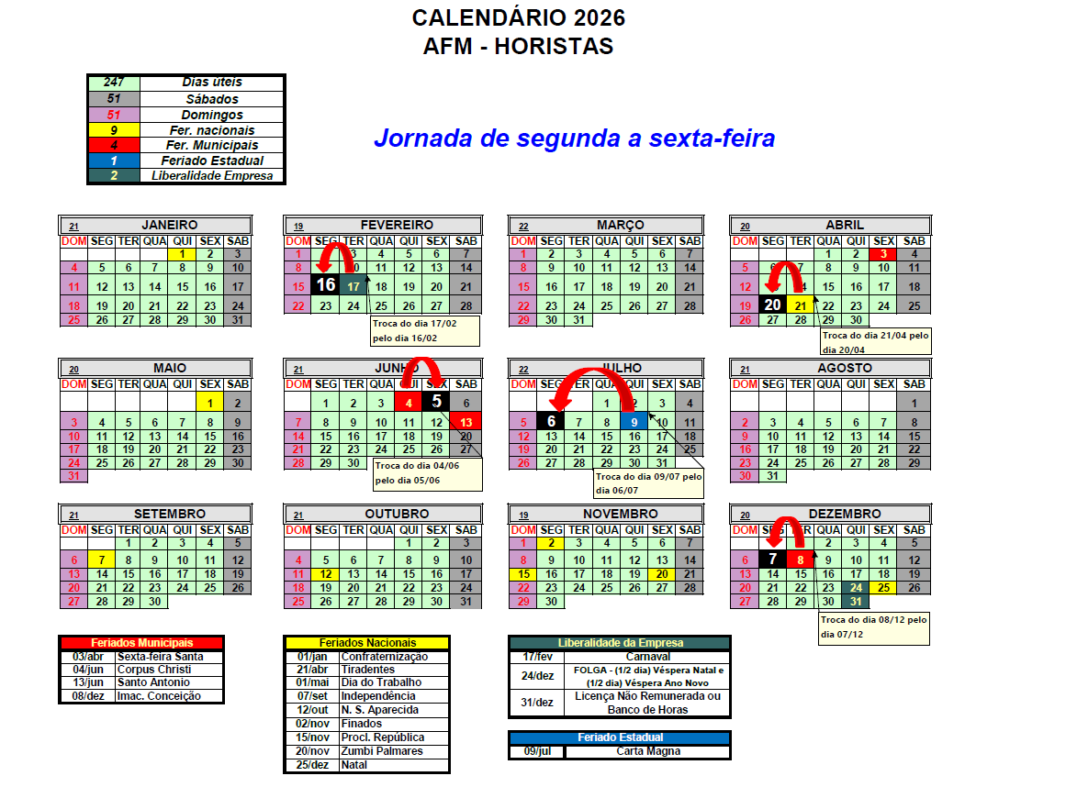
5 | 2026-10-07
6 | 2026-10-08
 | 2026-10-09 | IFA2026
 | 2026-10-10
 | 2026-10-11
 | 2026-10-12 | Fériado
7 | 2026-10-13
8 | 2026-10-14
9 | 2026-10-15
10 | 2026-10-16
 | 2026-10-17
 | 2026-10-18
11 | 2026-10-19
12 | 2026-10-20
13 | 2026-10-21
14 | 2026-10-22
15 | 2026-10-23
 | 2026-10-24
 | 2026-10-25
16 | 2026-10-26
17 | 2026-10-27
18 | 2026-10-28
19 | 2026-10-29
20 | 2026-10-30
 | 2026-10-31

